상품제안서
[스텐락] 퓨어 직사각 5종 C세트 | 상품코드: F20127

 |  |  |  |  |  |  | 02-412-0044 | www.easy1.co.kr
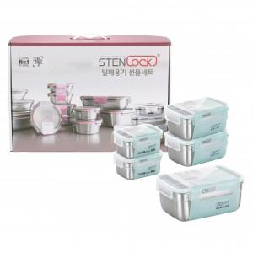

【상세/제작정보】

【인쇄/포장옵션】 | 실크, 레이저 / 선물세트박스

【공급단가】 | 수량 | 50~ | 100~ | 500~ | 1,000~ | 2,000~
*VAT별도 | 단가 | 58,320원 | 56,160원 | 54,000원 | 51,840원 | 50,540원

【상품 URL】 | https://dev.easy1.co.kr:443/src/goods_detail.php?gdno=20127

